Controller-Viewの開発
1 | MVCプロジェクトの作成

 | 1 | 新しいプロジェクトを作成して、ASP.NET 4 Web アプリケーションを選択する。

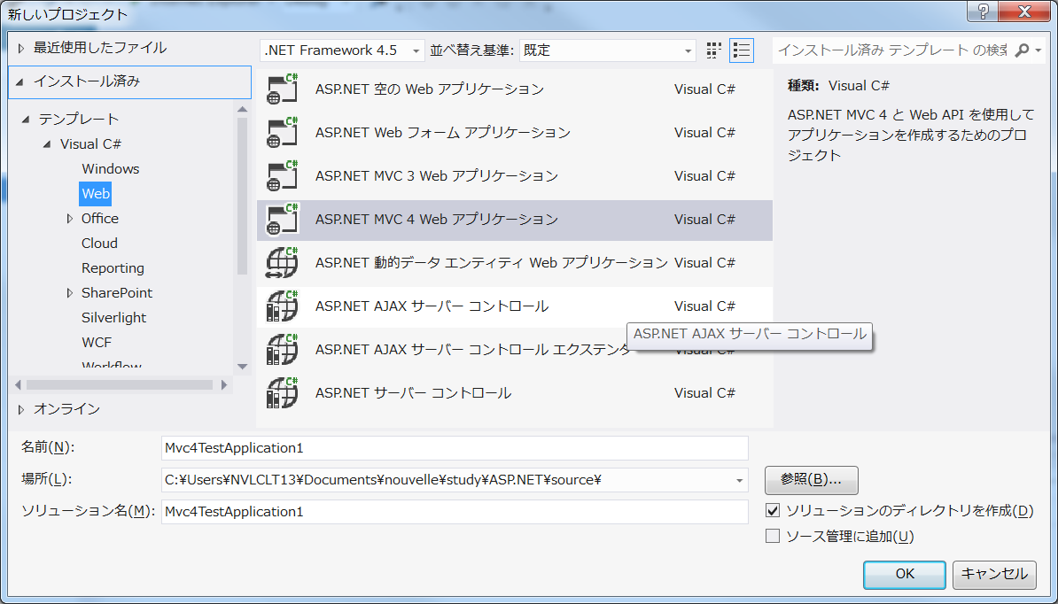

 | 2 | テンプレートとして、インターネットアプリケーションを選択する。

 |  | ビューエンジンにRazor、単体テストプロジェクトを作成するをチェックする。

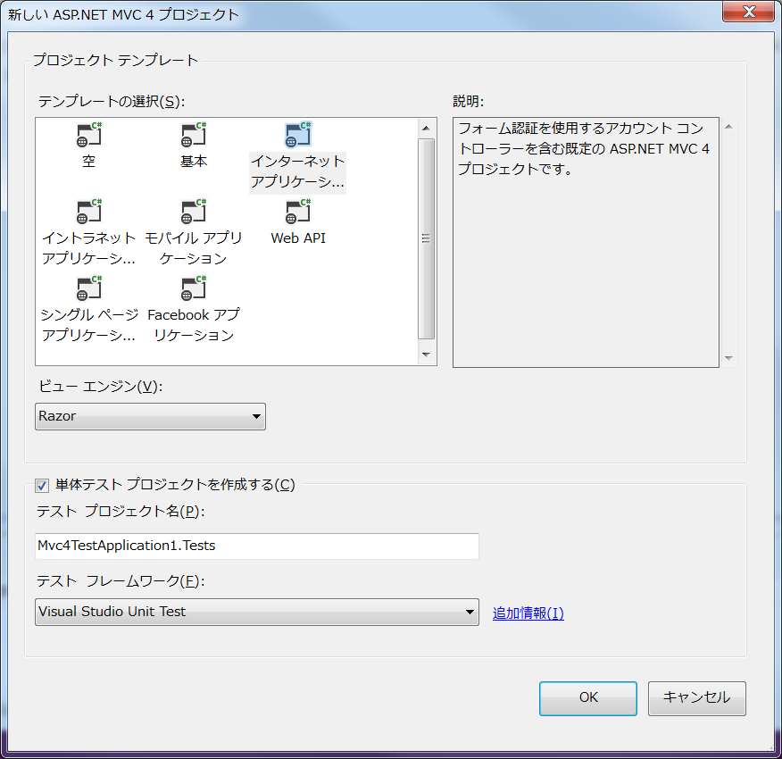

 | 3 | テンプレートを利用して、以下のようなファイルも作成される。

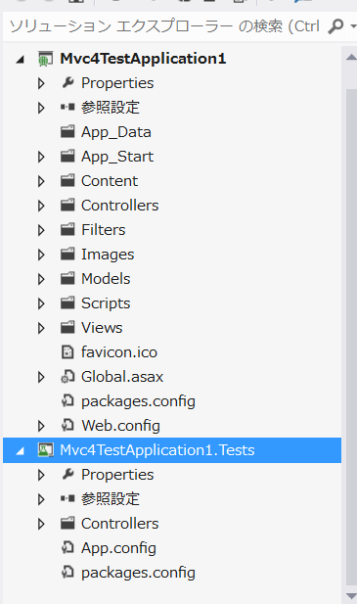
 |  |  |  |  |  |  |  |  |  |  |  | 参
 |  |  |  |  | Mvc4TeestApplication1 |  |  |  |  |  |  | sdf:SQL Server Compact Editionのデータファイルです。
 |  |  |  |  |  |  | App_Dataフォルダ |  |  | アプリケーションで利用するデータ・ファイル（.mdf、.sdfファイルなど） |  | mdf:
 |  |  |  |  |  |  | App_Startフォルダ
 |  |  |  |  |  |  | Contentフォルダ |  |  | そのほかのコンテンツ（スタイルシートなど）
 |  |  |  |  |  |  | Controllersフォルダ |  |  | クライアントからのリクエストを処理するコントローラ・クラス
 |  |  |  |  |  |  | Filtersフォルダ
 |  |  |  |  |  |  | Imagesフォルダ |  |  | 画像ファイル
 |  |  |  |  |  |  | Modelsフォルダ |  |  | データソースを操作するためのクラス
 |  |  |  |  |  |  | Scriptsフォルダ |  |  | JavaScriptライブラリ（.jsファイル）。デフォルトでjQuery(1.82)をはじめ、jQuery UI、jQuery Validationなどのライブラリを含む
 |  |  |  |  |  |  | Viewsフォルダ |  |  | 最終的な出力を生成するためのビュー（.cshtml、.vbhtmlファイル）

 |  |  |  |  |  |  | favicon.ico

 |  |  |  |  |  |  | Global.asax |  |  | ルーティング設定を行うためのグローバル・アプリケーション・ファイル
 |  |  |  |  |  |  | packages.config
 |  |  |  |  |  |  | Web.config |  |  | アプリケーション設定ファイル

 |  |  |  |  | Mvc4TeestApplication1.Tests
 |  |  |  |  |  |  | Controllers
 |  |  |  |  |  |  | App.config
 |  |  |  |  |  |  | packages.config

2 | 必要なライブラリーを取込む。

 | 1 | プロジェクトを右クリックして、NuGetパッケージ管理のを選択する。

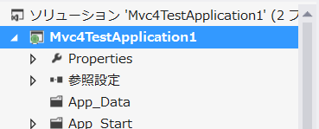

 | 2 | オンラインのすべてを選択してからJqueryを検索する。

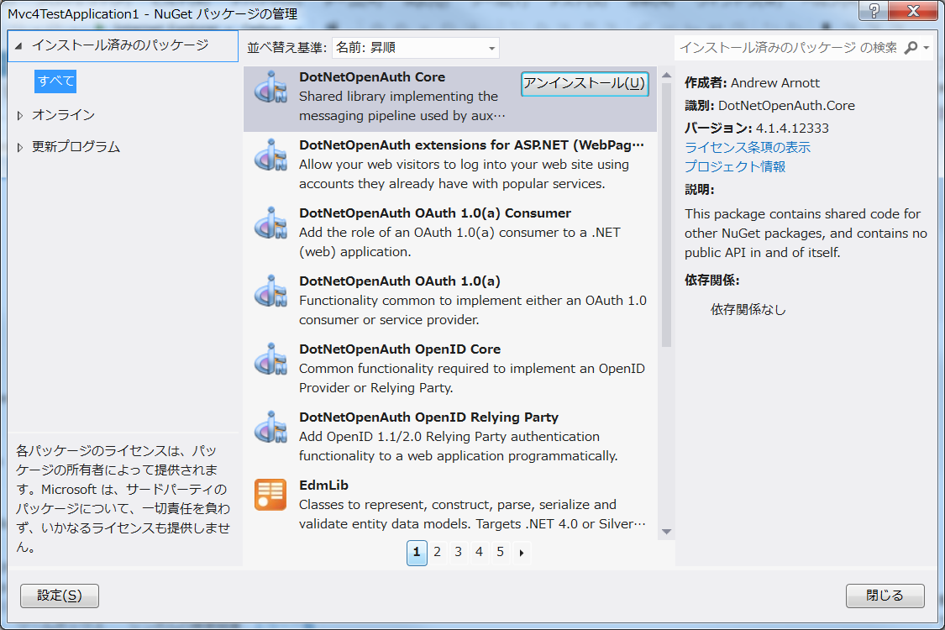

 | 3 | jQeryを選択して、インストールボタンをクリックする。

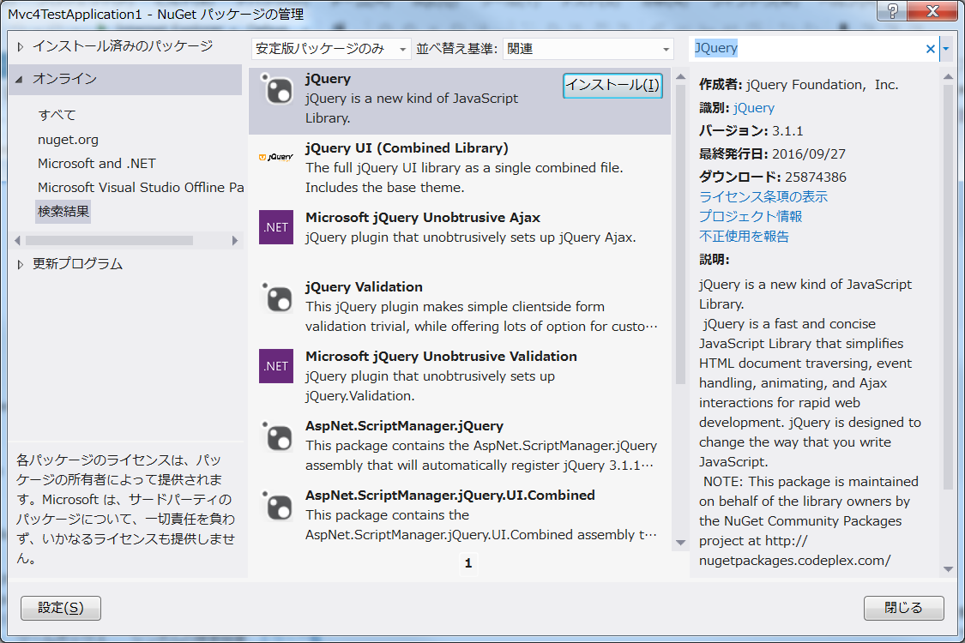

 | 4 | jQueryのバージョンが上がる。

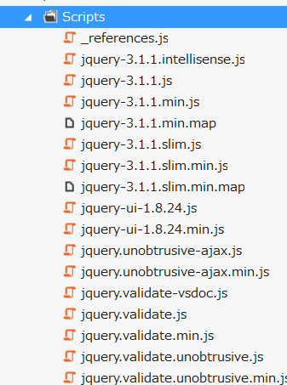
 |  |  |  | Jquery-3.1.1（最新がインストールされ、プロジェクトにも追加される。

3 | MVCのコントローラを追加する。

 | 1 | ソリューションエクスプローラのControllersフォルダーを右クリックして、追加、コントローラを選択する。

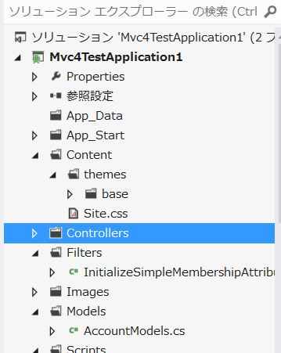

 | 2 | コントローラ名を入れる。 名前はサフィックスをControllerにすること。
 |  | またテンプレートには色々（登録・更新・削除用等）あるが、とりあえずは空のMVCコントローラを選択する。

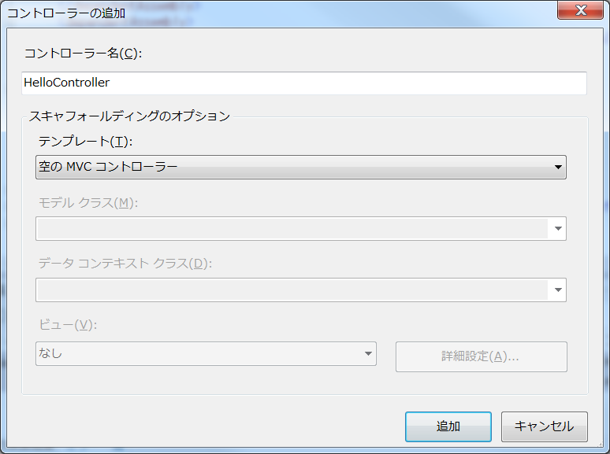

 | 3 | とりあえずはView側の変数Messageにあいさつ文を設定する。

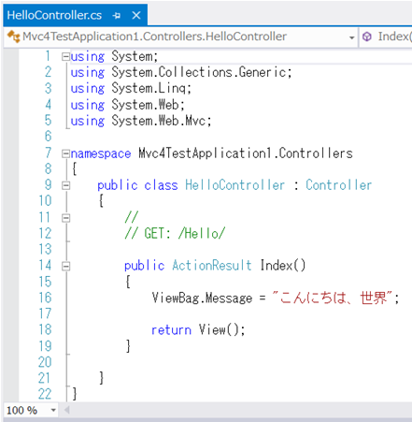
 |  |  |  |  |  |  | ○コントローラのポイント

 |  |  |  |  |  |  | （1）実際の処理を記述するのはアクション・メソッド

 |  |  |  |  |  |  |  | コントローラには1つ以上のアクションメソッドを含めることができる。
 |  |  |  |  |  |  |  | アクションメソッドとは、クライアントからのリクエストに対して、
 |  |  |  |  |  |  |  | 具体的な処理を行うメソッドのことである。

 |  |  |  |  |  |  |  | Asp.NET MVCではコントローラクラスのPublicメソッドが、アクションメソッドになる。

 |  |  |  |  |  |  |  | 逆に、アクション・メソッドとして扱ってほしくない場合には、メソッドを
 |  |  |  |  |  |  |  | NonAction属性（System.Web.Mvc名前空間）でマークする必要がある。

 |  |  |  |  |  |  | （2）ビュー変数を設定する

 |  |  |  |  |  |  |  | コントローラの枠割は多岐にわたり、リクエストの受付、リクエスト情報の加工、
 |  |  |  |  |  |  |  | 処理の実行、実行結果のビューへの受け渡し、ビューへの遷移などがある。
 |  |  |  |  |  |  |  | ビューへの値を受け渡すための変数をビュー変数という。

 |  |  |  |  |  |  |  | ViewBag.変数名 = 値

 |  |  |  |  |  |  |  | このようにビュー変数はビューオブジェクトのぷらパティとして、設定できる。
 |  |  |  |  |  |  |  | また、ViewBagはdynamicサポートにより実現しているため、実行時にしか
 |  |  |  |  |  |  |  | 変数のタイプミスなどをチェックできない(コードインジェクションを利用できない。）

 |  |  |  |  |  |  | （3）アクションの結果はActionResultオブジェクトで表す

 |  |  |  |  |  |  |  | アクションメソッドは戻り値として、ActionResultを返す必要がある。

 |  |  |  |  |  |  |  | ActionResultオブジェクトは、Controllerクラスで用意されたヘルパー・
 |  |  |  |  |  |  |  | メソッドによって取得できる。 その代表例がView()になる。

 |  |  |  |  |  |  |  | ルパー・メソッド |  |  | 概要
 |  |  |  |  |  |  |  | View([name] [,model]) |  |  | ビューnameを使って出力を生成
 |  |  |  |  |  |  |  | PartialView([name] [,model]) |  |  | 部分ビューnameを使って出力を生成
 |  |  |  |  |  |  |  | Content(c [,type [,enc]) |  |  | 指定されたテキストcを出力（encは文字エンコーディング）
 |  |  |  |  |  |  |  | File(c, type [,name]) |  |  | 指定されたバイナリ・データを出力（nameはダウンロード時のファイル名）
 |  |  |  |  |  |  |  | Json(data [,type [,enc]] [,behavior]) |  |  | 指定されたオブジェクトdataをJSONデータとして出力（behaviorはHTTP GET要求を許可するか）
 |  |  |  |  |  |  |  | JavaScript(scr) |  |  | 指定されたテキストscrをJavaScriptとして出力
 |  |  |  |  |  |  |  | Redirect(url) |  |  | 指定されたURLにリダイレクト
 |  |  |  |  |  |  |  | *RedirectPermanent(url) |  |  | 指定されたURLにリダイレクト。301 Moved Permanently対応
 |  |  |  |  |  |  |  | RedirectToAction(action [,ctrl] [,values]) |  |  | 指定されたアクションactionにリダイレクト（ctrlはコントローラ名、valuesはルート・パラメータ）
 |  |  |  |  |  |  |  | *RedirectToActionPermanent(action [,ctrl] [,values]) |  |  | 指定されたアクションactionにリダイレクト（ctrlはコントローラ名）。301 Moved Permanently対応
 |  |  |  |  |  |  |  | RedirectToRoute([name] [,values]) |  |  | 指定されたルート・パラメータに従ってリダイレクト（nameはルート名）
 |  |  |  |  |  |  |  | *RedirectToRoutePermanent([name] [,values]) |  |  | 指定されたルート・パラメータに従ってリダイレクト（nameはルート名）
 |  |  |  |  |  |  |  | *HttpNotFound() |  |  | 「404 Not Found」ステータスを出力

4 | MVCのビューを追加する。

 | 1 | アクションメソッドのIndexを右クリックして、ビューを追加を選択する。

 | 2 | ビューを設定する。

 |  | ビュー名にIndexを入力、、ビューエンジンをRazorを選択、レイアウトまたはマスタページを使用するをチェックを指定する。

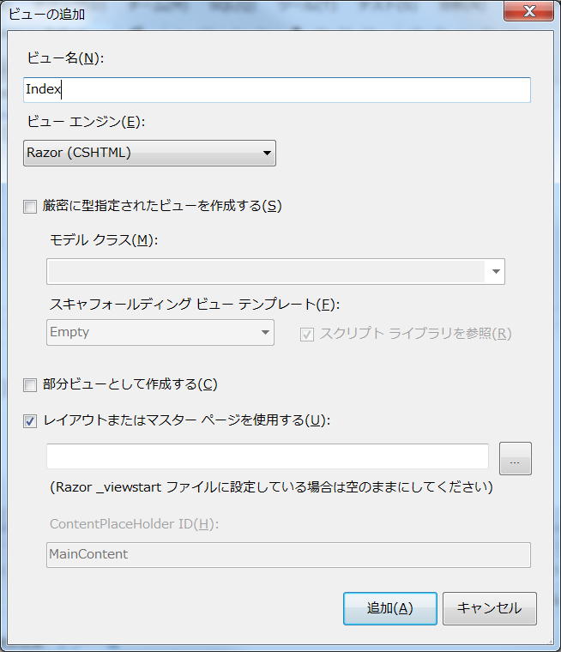

 | 3 | Viewsフォルダー配下に、Hello/Index.cshtmlファイルが追加される。
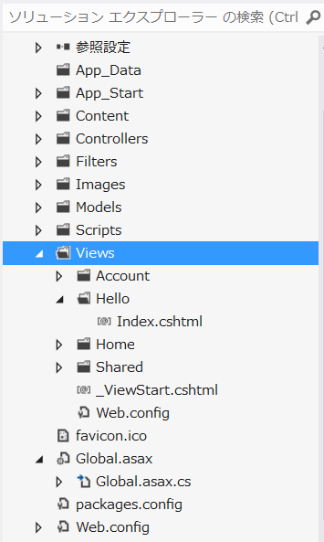
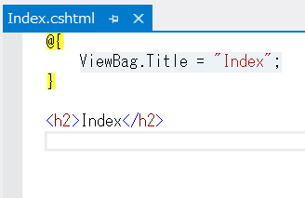

 |  |  |  |  |  | 上記のコードのポイント

 |  |  |  |  |  | 1 | Razorの記述方法は、@マークで始まる。

 |  |  |  |  |  |  | ASPXビュー・エンジンではコード埋め込みのために、 ＜％： …… ％＞を使用してが、
 |  |  |  |  |  |  | Razorではそれが@に変わった。

 |  |  |  |  |  | 2 | Razor記法内は、エスケープシーケンスされる。
 |  |  |  |  |  |  | エスケープシーケンスしたくない場合は、以下のように記載する。

 |  |  |  |  |  |  | @Html.Raw(ViewBag.Message)

 |  |  |  |  |  | 3 | レイアウトの適用

 |  |  |  |  |  |  | 作成されたソースには、Bodyタグの中身しか書かれていない。

 |  |  |  |  |  |  | ページの外枠などは、Views/Shared/_Layout.cshtmlに定義されている。
 |  |  |  |  |  |  | これは「レイアウト」と呼ばれるRazorの機能で、Webフォームにおける
 |  |  |  |  |  |  | マスター・ページに相当するものであると考えればよい。

 |  |  |  |  |  |  | 個別のビュー・スクリプトで記述された内容は、実行時に、
 |  |  |  |  |  |  | Views/Shared/_Layout.cshtml内の@RenderBody()と記述された部分に
 |  |  |  |  |  |  | 埋め込まれるわけだ。

 |  |  |  |  |  |  | なお、/Views/Shared/_Layout.cshtmlを適用すると決めているのは、
 |  |  |  |  |  |  | Views/_ViewStart.cshtmlファイルになる。

 |  |  |  |  |  | 4 | ビューヘルパー

 |  |  |  |  |  |  | ビューヘルパーとは、ビュースクリプトを記述する際に役立つメソッドのこと。
 |  |  |  |  |  |  | ビューヘルパーを利用することで、リンクやフォーム要素の生成、部分ビューの
 |  |  |  |  |  |  | 呼び出しなどをごくシンプルなコードで表現できる。

 |  |  |  |  |  |  | ソッド |  | 概要
 |  |  |  |  |  |  | Url.Content |  | 指定されたパスから絶対パスを生成*9
 |  |  |  |  |  |  | Html.Partial |  | 指定されたテンプレートを呼び出し＆埋め込み
 |  |  |  |  |  |  | Html.ActionLink |  | ハイパーリンクを生成

5 | 実行

 | デバック実行をするとブラウザが立ち上がるので、以下の流力をする。

 | http://localhost:10720/Hello/Index |  | HelloControllerのIndexアクションが実行される。

 | ActionメソッドないでView()を呼び出すことで、Views/_ViewStart.cshtmlに遷移し、そのファイル内でHello/index.cshtmlの結果を読み込んでいる。

 | なお、Indexというアクション名はデフォルト設定されているため、省略可能である。

Entity Frameworkコード・ファーストでモデル開発
EntityFrameworkのバージョンアップ

 | 1 | プロジェクトを右クリックして、NuGetパッケージの管理で追加する。

 | 2 | 表示、その他のウィンドウからパッケージマネージャコンソールを起動して、以下のコマンドを入力する。

 |  | Install-Package EntityFramework

今回、作成するのはBooksテーブルから取り出した書籍情報を一覧表示する、ごく簡単なデータベース連携のページである。

ASP.NET MVC＋Entity Frameworkコード・ファーストの世界では、大まかに以下の手順で進めていくことが基本になる。

 | 1 | モデル・クラス（≒エンティティ）の定義
 | 2 | コンテキスト・クラスの定義
 | 3 | イニシャライズの準備
 | 4 | コントローラ、ビューの作成

1 | モデル・オブジェクトを作成する

 | 1 | Modelsフォルダ配下に以下の２つのクラスを作成する。

 |  | public class Book
 |  | {
 |  | [Key]
 |  | public string Isbn { get; set; }i // ISBNコード
 |  | public string Title { get; set; }i // 書名
 |  | public int? Price { get; set; } // 価格
 |  | public string Publish { get; set; } // 出版社
 |  | public DateTime Published { get; set; } // 刊行日

 |  | public virtual ICollection<Review> Reviews { get; set; } // レビュー
 |  | }

 |  | public class Review
 |  | {
 |  | public int ReviewId { get; set; } // レビューID
 |  | public string Title { get; set; } // レビュータイトル
 |  | public string Body { get; set; } // レビュー本文
 |  | public DateTime CreatedAt { get; set; } // 投稿日
 |  | }

 |  | Entity Frameworkのコード・ファースト開発で、最初に知っておかなければならない規則はごくわずかで、また、シンプルなものだ。

 |  | 1 | クラス（単数形）は、同名のテーブル（複数形）にマッピングされる。

 |  | 2 | プロパティは同名のテーブルの列にマッピングされる。

 |  | 3 | 主キーはID、または<クラス名>IDがデフォルト
 |  |  | 上記以外の主キーを定義するには、Key属性(System.ComponentModel.DataAnnotations名前空間)
 |  |  | を付けてプロパティを定義する。

 |  | 4 | nullを許容する値型の列は、null許容型で指定する（例：Price）

 |  | 5 | ナビゲーション・プロパティは、同名のエンティティにマッピングされる（例：Reviews）

 |  |  | ※ナビゲーション・プロパティとは、あるエンティティとの関連(アソシエーション)を持った、
 |  |  | 別のエンティティを参照するためのプロパティのことである。

 |  |  | public virtual ICollection<Review> Reviews { get; set; } // レビュー

 |  |  | BookとReviewは1対Nの関係であるため、ナビゲーションプロパティの型は、
 |  |  | Icollection<エンティティ>型になっており、名前もReviewsと複数形になっている。

 |  |  | また、ナビゲーションプロパティは、virtualキーワードで修飾されている。
 |  |  | エンティティ上で、virtualキーワードが付いたプロパティは、それが遅延ロード
 |  |  | されることを表わす。

2 | エンティティをデータベースに接続するコンテキスト・クラス

 | 作成したエンティティを、DBに接続する、橋渡しの枠割を果たすがコンテキストクラス
 | (System.Data.Entity.DbContextクラスの派生クラス)になる。

 | まずは、具体的な例を確認してみよう。

 | public class MyMvcContext : DbContext
 | {
 | public DbSet<Book> Books { get; set; } // Booksテーブル
 | public DbSet<Review> Reviews { get; set; } // Reviewsテーブル
 | }

 | もっとも、橋渡しといっても、エンティティとテーブルをマッピングするために、

 | DbSet<エンティティ名> テーブル名 {get; set;}

 | を定義するだけだ。

 | これによって、コンテキストクラス（MvMvcContext)のBooks、Reviewsプロパティ
 | は、同名のBooks、Reviewsテーブルにアクセスし、その結果をレコード単位に
 | Book、Reviewエンティティのインスタンスに割り当てることになる。

3 | データベース接続文字列の準備

 | コンテキスト・クラスがデータベースに接続するための接続文字列を「Web.config」ファイルに定義しておこう。
 | <connectionStrings>
 |  | <add name="MyMvcContext" connectionString="Persist Security Info=True;Data Source=MVC_STUDY;User ID=sa;Password=nouvelle;"
 | </connectionStrings>

 | ※接続名（MyMvcContext)は、コンテキスト・クラスの名前と等しくなければならない。
 | Entity Frameworkは、この命名規約によって接続情報を取得しようとするためだ。

4 | イニシャライザによるテスト・データの準備

 | Entity Frameworkでは、モデルの修正が行われた場合に、即座にスキーマの変更をデータベースに反映させ、
 | また、動作確認用のデータを展開するためのイニシャライザという仕組みを提供している。

 | イニシャライザを利用することで、開発者はデータベース側を最後までほとんど意識することなく、
 | モデル（スキーマ）の修正を行えるというわけだ。

 | この機能は、スキーマの変動が激しい開発途上の段階ではとても有効なものだ。

 | using System;
 | using System.Collections.Generic;
 | using System.Linq;
 | using System.Web;

 | using System.Data.Entity;

 | namespace Mvc4TestApplication1.Models
 | {
 | public class MyMvcInitializer : DropCreateDatabaseIfModelChanges<MyMvcContext> |  |  |  |  |  |  |  |  | // ①
 | {
 | protected override void Seed(MyMvcContext context) |  |  |  |  |  |  |  |  | // ②
 | {
 | var books = new List<Book> {

 | new Book { Isbn = "978-4-8399-3793-5",
 | Title = "HTML5基礎",
 | Price = 2980,
 | Publish="毎日コミュニケーションズ",
 | Published = DateTime.Parse("2011-03-25") },

 | new Book { Isbn = "978-4-7741-4663-8",
 | Title = "Ruby on Rails 3プログラミング",
 | Price = 3675, Publish="技術評論社",
 | Published = DateTime.Parse("2011-05-12") },
 | };
 | books.ForEach(b => context.Books.Add(b));
 | context.SaveChanges();
 | }
 | }
 | }

 | ① | イニシャライザを定義するには、目的に応じて、以下のいずれかのクラス（いずれもSystem.Data.Entity名前空間）を継承すること
 |  | になる。

 |  | 1 | CreateDatabaseIfNotExists<T> |  |  |  | DBが存在しない場合のみ生成
 |  | 2 | DropCreateDatabaseIfModelChanges<T> |  |  |  | モデルが変更された場合のみ再生成
 |  | 3 | DropCreateDatabaseAlways<T> |  |  |  | アプリケーション起動時に、常にDBを再作成する。

 | ② | Seedメソッドは、テストデータを投入するための処理を表わすProtectedメソッドになる。
 |  | 引数としてコンテキストクラスを受け取るので、これを利用して、テーブルにデータを保存すればよい。

 |  | 上記では、投入するデータをList<エンティティ>型で準備し、これをForEachメソッドでコンテキストに
 |  | 流し込んだ後に、SaveChangesメソッドでDBに反映している。

 | イニシャライザの準備ができたら、後はGlobal.asaxのApplication_Startメソッドから、アプリケーションに登録するだけだ。

 |  | using System.Data.Entity;
 |  | using MvcApp.Models;

 |  | ……中略……
 |  | protected void Application_Start()

 |  | {
 |  | ……中略……

 |  | RegisterRoutes(RouteTable.Routes);

 |  | Database.SetInitializer<MyMvcContext>(new MyMvcInitializer()); |  |  |  |  |  | これを追加する。
 |  | } |  |  |  |  |  | 引数strategyに対して、先ほど作成したMyMvcInitializer
 |  |  |  |  |  |  |  | オブジェクトをセットしている。

 |  | public static void SetInitializer<TContext>( |  |  |  |  |  | 参 | テスト・データの投入を必要としない（Seedメソッドの
 |  | IDatabaseInitializer<TContext> strategy) |  |  |  |  |  |  | オーバライドが不要である）場合には、
 |  |  |  |  |  |  |  |  | System.Data.Entity名前空間のクラスを直接にセットしても構わない。

 |  |  |  |  |  |  |  |  | Database.SetInitializer(new DropCreateDatabaseIfModelChanges<MyMvcContext>());

5 | スキャフォールディング

 | 骨組み、足場という意味で、アプリケーションの定型的なコードの骨組みを自動生成する機能のことをいう。

 | スキャンフォールディんぐ機能で、まず基本のコードを生成し、必要な部分を修正する、という手順を
 | 取れば、劇的に開発の負荷を軽減できるだろう。

 | スキャンフォールディング機能を利用するためには、ソリューションエクスプローラから、Controllerフォルダーを
 | 右クリックして、追加、Controllerを選択して、以下の内容を入力する。

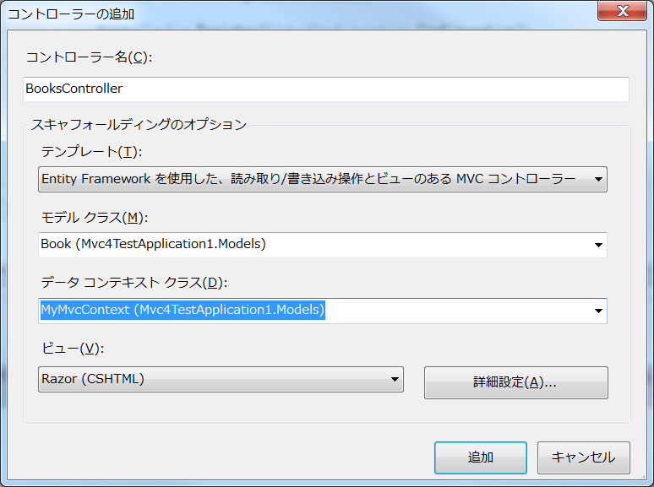

 |  |  |  |  |  |  |  |  |  |  | コントローラ名は、リソース【テーブル】に
 |  |  |  |  |  |  |  |  |  |  | 準じて命名するのが望ましい

 |  |  |  |  |  |  |  |  |  |  | 使用するモデルを指定する。

 |  |  |  |  |  |  |  |  |  |  | 使用するデータコンテキストクラスを指定する。
 |  |  |  |  |  |  |  |  |  |  | ただし、データコンテキストクラスは新規に作成
 |  |  |  |  |  |  |  |  |  |  | することも可能だ。

 |  |  |  |  |  |  |  |  |  |  | Vewエンジンは、Razorを選択する。

 | テンプレート
 | ① | 空のコントローラを作成
 | ② | Entity Frameworkを利用してCRUDアクションと対応するビューを生成
 | ③ | 空のCRUDアクションを生成

 |  | 参考 |  | Web.xmlに追加したconnectionstringが誤っている場合名では、
 |  |  |  | 下記のメッセージが表示される。
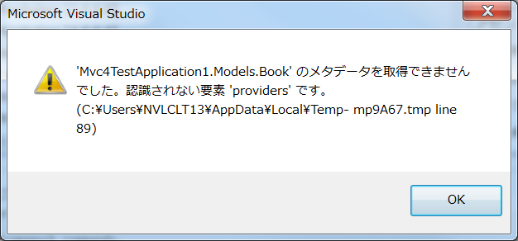

6 | 指定してControllerに加えて、Viewも作成される。

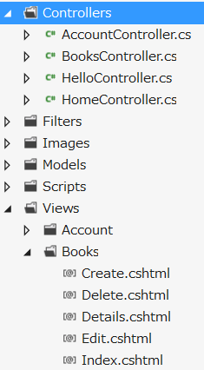
 |  |  |  |  | 作成されたControllerの抜粋

 |  |  |  |  | private MyMvcContext db = new MyMvcContext();

 |  |  |  |  | //
 |  |  |  |  | // GET: /Books/

 |  |  |  |  | public ActionResult Index()
 |  |  |  |  | {
 |  |  |  |  | return View(db.Books.ToList());
 |  |  |  |  | }

 |  |  |  |  | ここでは、コンテキストクラス経由でBookモデルの全件を取得して、
 |  |  |  |  | 表示している。

7 | 自動生成されたView
 |  |  |  |  |  | View(Object)
 | @model IEnumerable<MvcApp.Models.Book> |  |  |  |  | View(db.Books.ToList());の形式で、Razorエンジン側では、
 |  |  |  |  |  | modelディレクティブを使用して、受け取る型（モデルの型）を
 | @{ |  |  |  |  | 通知する必要がある。
 | ViewBag.Title = "Index"; |  |  |  |  | この処理によって、以降の処理でModelオブジェクトをキャストする
 | } |  |  |  |  | 必要がなくなる。 つまり、Modelオブジェクトが自動的に、IEnumerable<MvcApp.Models.Book>型に
 |  |  |  |  |  | キャストされることになる。
 | <h2>Index</h2>
 | <p>
 | @Html.ActionLink("Create New", "Create")
 | </p>
 | <table>
 | <tr>
 | <th>Title</th><th>Price</th><th>Publish</th><th>Published</th><th></th> |  |  |  |  |  |  |  | 表のヘッダーを指定。
 | </tr>
 | @foreach (var item in Model) { |  |  |  |  | Modelは、IEnumerable<MvcApp.Models.Book>型になる。 そこでループを
 | <tr> |  |  |  |  | まわして、item（var型にしているが実際は、MvcApp.Models.Book型になる。
 | <td>
 | @Html.DisplayFor(modelItem => item.Title) |  |  |  |  | Displayメソッドは、渡されたプロパティの型に従って、モデルの値を
 | </td> |  |  |  |  | 表示するためのビュー・ヘルパーになる。
 | <td>
 | @Html.DisplayFor(modelItem => item.Price)
 | </td>
 | <td>
 | @Html.DisplayFor(modelItem => item.Publish)
 | </td>
 | <td>
 | @Html.DisplayFor(modelItem => item.Published)
 | </td>
 | <td>
 | @Html.ActionLink("Edit", "Edit", new { id=item.Isbn }) |
 | @Html.ActionLink("Details", "Details", new { id=item.Isbn }) |
 | @Html.ActionLink("Delete", "Delete", new { id=item.Isbn })
 | </td>
 | </tr>
 | }
 | </table>

8 | 起動することによって、テーブル等が自動作成された。

